東発売主 土地
物件帯 |  |  |  |  |  | 物件種目 | 売土地

 |  |  |  |  |  | 最寄駅 | 大場駅
通勤・通学に便利
家族の安心を第一に！
総合病院がすぐそばに!!
 |  | 造成後予定敷地面積 |  | 販売価格 |  | 土地 面積 | 左記参照 |  |  |  |  |  | 左記参照

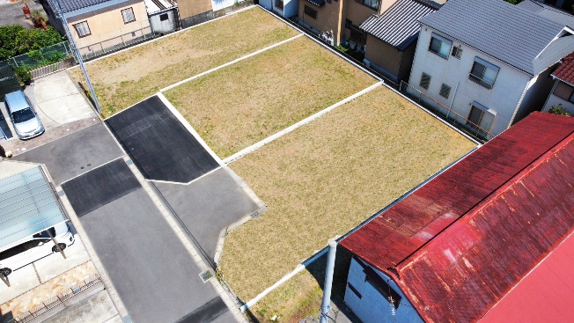
駅まで
徒歩4分!
 |  | ㎡ | 坪 | ＠坪単価 |  | 価格 | 左記参照 |  |  |  |  |  | 左記参照
 | ①号地 | 165.78㎡ | 50.14坪 | 2,050 | 万円
 |  |  |  |  |  | 物 件 所在地 | 三島市大場字前之田
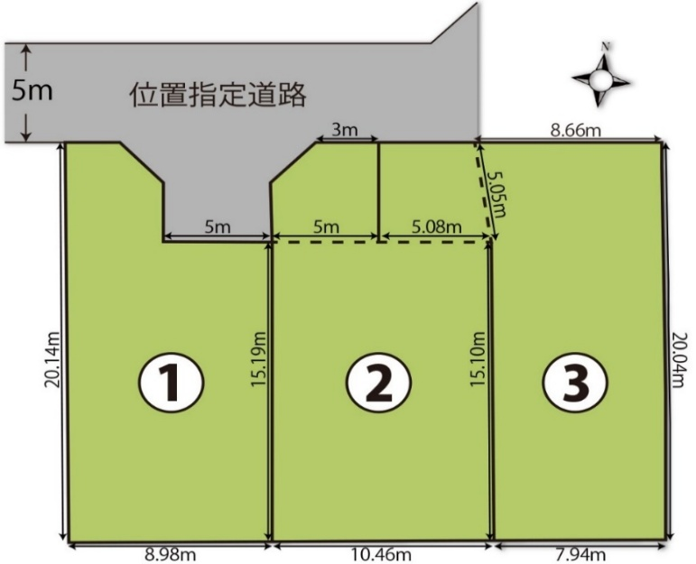
 | ②号地 | 153.34㎡ | 46.38坪 | 1,950 | 万円 | 交通 | 伊豆箱根鉄道「大場駅」300ｍ
 |  |  |  |  |  |  | 徒歩4分
 |  |  |  |  |  | 土地権利 |  | 所有権 |  | 地 目 | 宅地
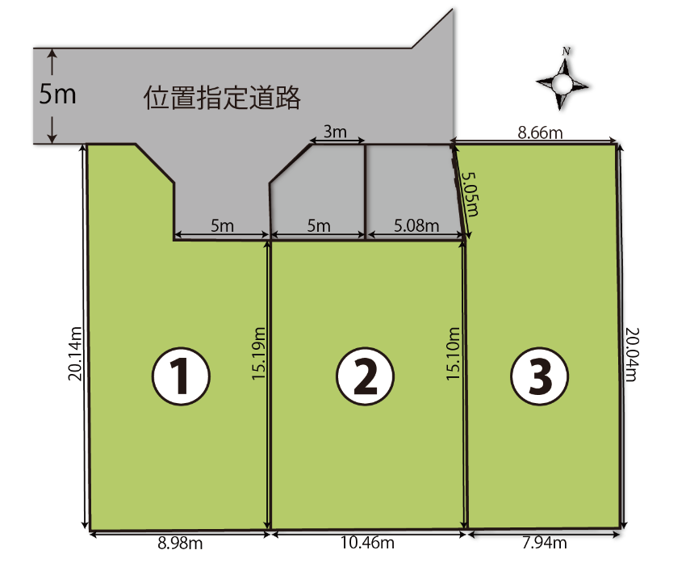
 | ③号地 | 162.06㎡ | 49.02坪 | 1,950 | 万円 | 都市計画 |  | 市街化区域 |  | 用途地域 | 1種住居
 |  |  |  |  |  | 建ぺい率 |  | 60 | ％ | 容 積 率 | 200 | ％
 |  |  |  |  |  | 現 況 |  | 更地 |  | 引渡し日 | 相談
MAP
 |  |  |  |  |  | 他 の 法 令 上 の 制 限
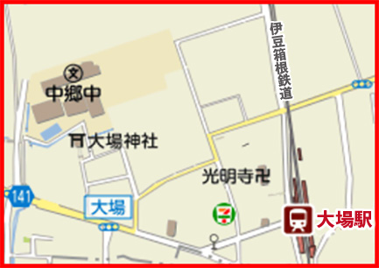
現 地
 |  |  |  |  |  | 引渡条件 |  | 造成工事完了、測量分筆後
★
 |  |  |  |  |  | 接道状況 |  | 左記区画図参照
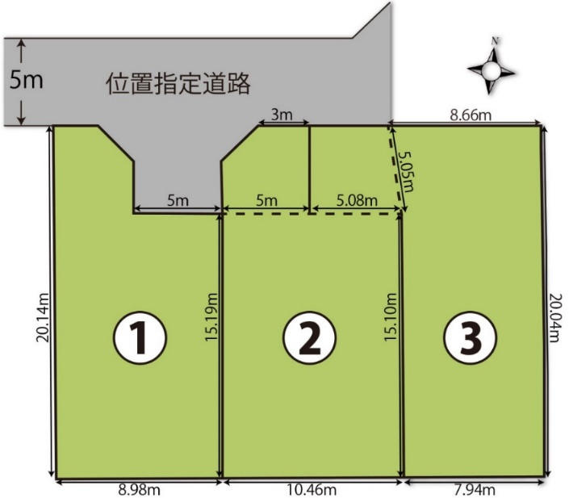
 |  |  |  |  |  |  |  | （区画により接道状況異なる）
 |  |  |  |  |  | 設 備 |  | 公営水道 |  | 公共下水 | 東京電力
 |  |  |  |  |  |  |  | LPG
 |  |  |  |  |  | 校 区 |  | 向山小：1.6㎞(徒歩20分)
INFORMATION
 |  |  |  |  |  |  |  | 中郷中：350ｍ(徒歩5分)
●向山小学校…1.6㎞徒歩20分 ●中郷中学校…350ｍ徒歩5分
●大場郵便局…300ｍ徒歩4分 ●ｾﾌﾞﾝｲﾚﾌﾞﾝ…200ｍ徒歩3分
●クリエイト…550ｍ徒歩7分 ●函南IC…1㎞車3分
 |  |  |  |  |  | 備 考 |  | 通行地役権設定有

仲 介
売 主

